Radar TOTAAL scores
Werkdruk (alg) | 2.0 | 1
Psychosociale patient bel. | 1.0
Mobiliteitsklasses | 2.0
Acuity | 3.3
Opleidingsnivo VP | 2.3
Werkonderbrekingen | 1.7
Verloop patienten | 2.3
Registratielast | 3.0
Werktempo | 1.7
Hoeveelheid werk | 2.7
Psychische belasting | 2.0
Emotionele belasting | 1.7
Fysieke belasting | 2.0
 | Vinger aan de Pols van de Werkdruk |  |  |  |  |  | 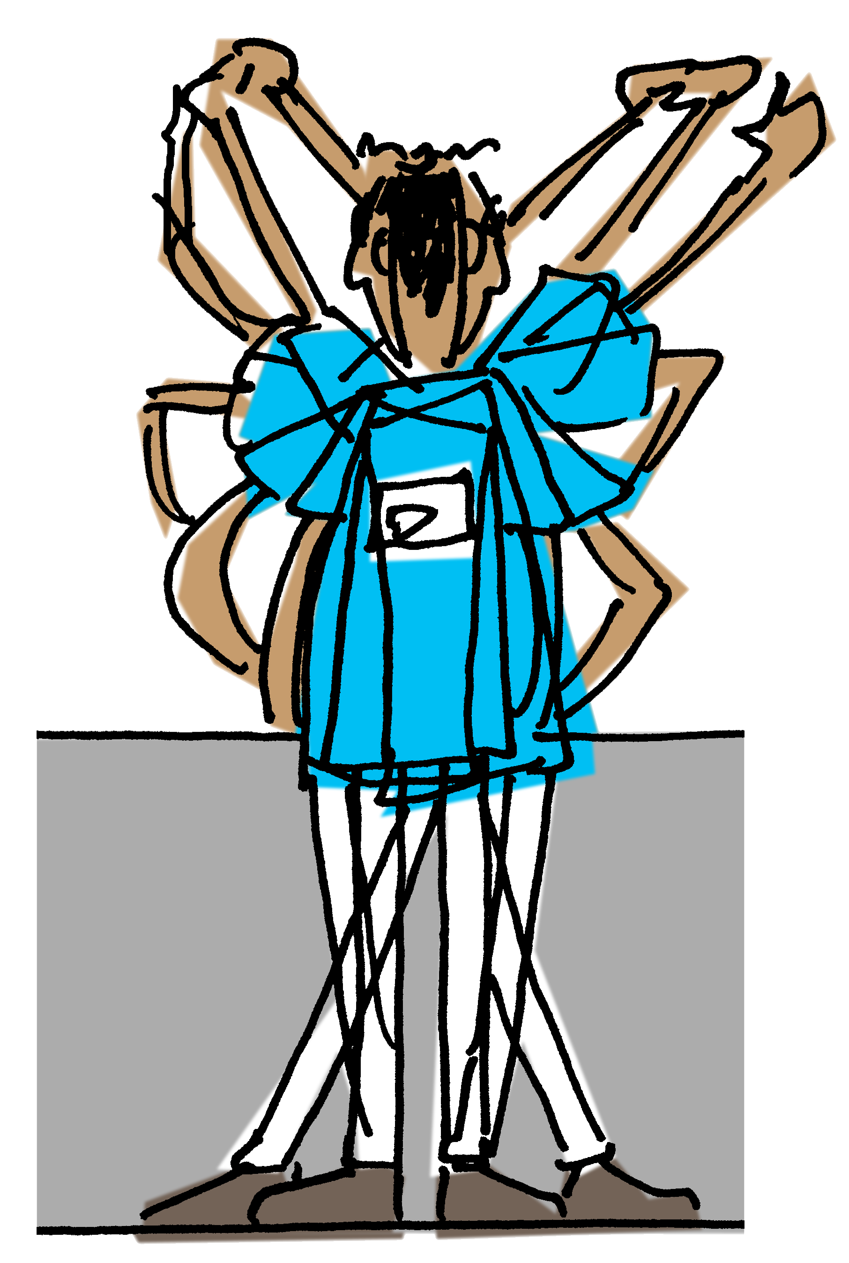 |  | BalansRadar
 |  | Module afdelings- of groepsniveau
 |  |  |  |  | totaal scores
 | Vragen over Vandaag |  |  | Perfect | <=> | Zeer slecht, veel of zwaar
 |  |  |  | 1 2 3 4 5
1 | Werkdruk (alg) | Werkdruk beleving (algemeen) | Zeer laag (1) tot en met zeer hoog (5) |  | 2.0
2 | Psychosociale patient bel. | Gemiddelde psychosociale belasting door de patiënten op je afdeling | Zeer laag (1) tot en met zeer hoog (5) |  | 1.0
3 | Mobiliteitsklasses | Gemiddelde mobiliteitsklasse van de patiënten op je afdeling | Zelfstandig (1) t/m volledig passief (5) |  | 2.0
4 | Acuity | Acuity: intensiteit van de zorg voor de patiënten op je afdeling | Zeer laag (1) tot en met zeer hoog (5) |  | 3.3
5 | Opleidingsnivo VP | Opleidingsniveau zorgverleners/verpleegkundigen | Opgelet: Zeer laag (5) t/m zeer hoog (1) |  | 2.3
6 | Werkonderbrekingen | Aantal werkonderbrekingen | Nauwelijks tot niet (1) t/m voortdurend (5) |  | 1.7
7 | Verloop patienten | Verloop onder je patiëntengroep | Vrijwel geen verloop (1) t/m zeer hoog verloop (5) |  | 2.3
8 | Registratielast | Registratielast | Zeer laag (1) tot en met zeer hoog (5) |  | 3.0
9 | Werktempo | Werktempo | Zeer laag (1) tot en met zeer hoog (5) |  | 1.7
10 | Hoeveelheid werk | Veel werk moeten verrichten | Weinig (1) t/m zeer veel werk (5) |  | 2.7
11 | Psychische belasting | Psychische belasting door je werk | Zeer laag (1) tot en met zeer hoog (5) |  | 2.0
12 | Emotionele belasting | Emotionele belasting door je werk | Zeer laag (1) tot en met zeer hoog (5) |  | 1.7
13 | Fysieke belasting | Fysieke belasting door je werk | Zeer laag (1) tot en met zeer hoog (5) |  | 2.0 |  |  | Overall gemiddelde |  | 2.1
14

Auteurs: Knibbe JJ (LOCOmotion) j.j.knibbe@gmail.com, H.Laurijsen (HMC) h.laurijsen@haaglandenmc.nl 2018 ©
Haaglanden Medisch Centrum (HMC) en StaZ

